2-1基本
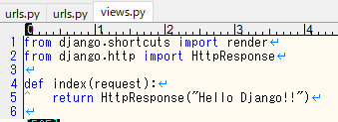
\django_app\urls.py
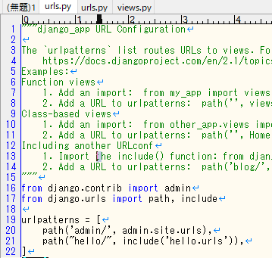

\hello\urls.py

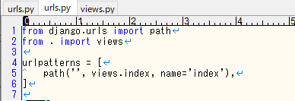

「http://xxx/hello」のURLならviews.pyのindex関数を実行する
という意味

\hello\views.py

2-2テンプレート
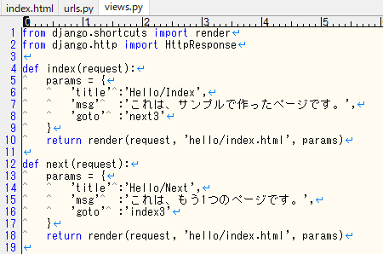
\django_app\urls.py

\hello\urls.py |  |  |  | \hello\index.html
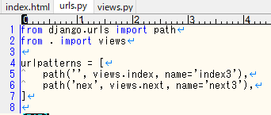
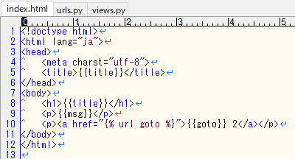

kこれは単なるURLの名前なので何でもよい
 |  | ③ | gotoに"next3"が入って
 |  |  | いるので下側を実行。
 | ① |  | {% url 名前 %}
 |  |  | の名前がname

\hello\views.py
 |  |  |  |  | ② | gotoにはnext3がはいる

2-3フォーム（前半）
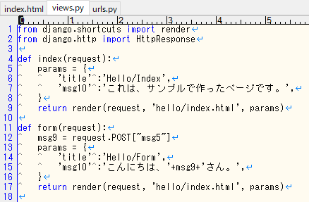
\django_app\urls.py

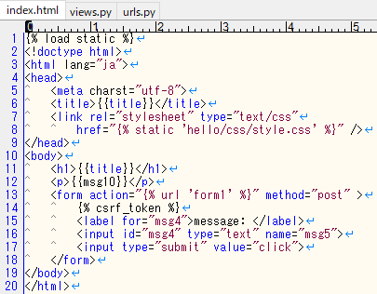
 |  | \hello\index.html
\hello\urls.py
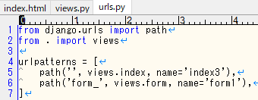

 | ①

\hello\views.py

2-3フォーム（後半）
\django_app\urls.py

 |  | \hello\index.html
\hello\urls.py
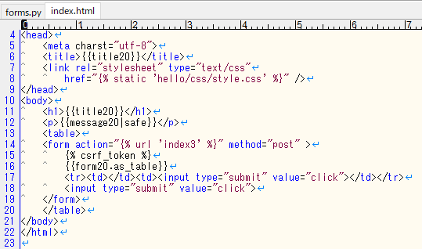
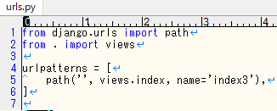

 | ①

\hello\views.py
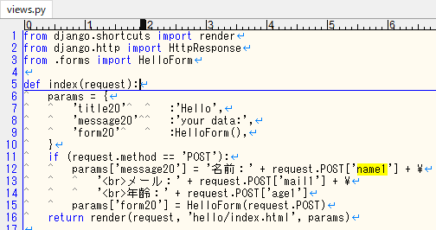

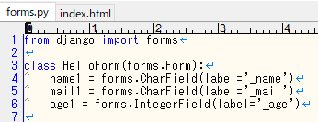

 |  |  | class GameForm(forms.Form):

2-3フォーム（後半） (3)
\django_app\urls.py

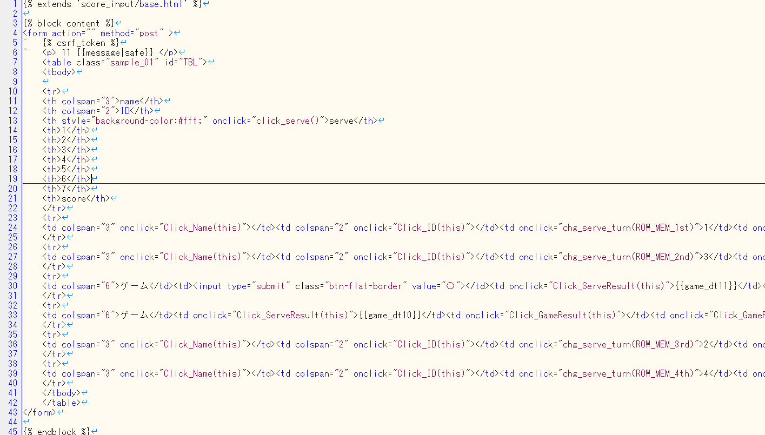

 |  |  |  |  | \hello\index.html
\hello\urls.py

 | ①

\hello\views.py

 |  |  |  |  |  |  |  |  |  |  |  |  |  | … | ゲーム</td>
 |  |  |  |  |  |  |  |  |  |  |  |  |  | {% for gamecnt in form20 %}
 |  |  |  |  |  |  |  |  |  |  |  |  |  |  | <td onclick="関数(this)">
 |  |  |  |  |  |  |  |  |  |  |  |  |  |  | {{gamecnt.0}}
 |  |  |  |  |  |  |  |  |  |  |  |  |  |  | </td>
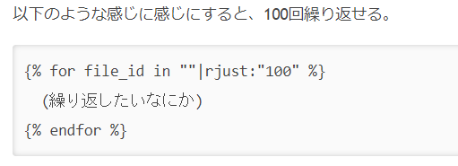
 |  |  |  |  |  |  |  |  |  |  |  |  |  | {% endfor %}

 |  |  |  |  |  |  |  |  |  |  |  |  |  | … | ゲーム</td>
 |  |  |  |  |  |  |  |  |  |  |  |  |  | {% for gamecnt in form20 %}
 |  |  |  |  |  |  |  |  |  |  |  |  |  |  | <td onclick="関数(this)">
 |  |  |  |  |  |  |  |  |  |  |  |  |  |  | {{gamecnt.1}}
 |  |  |  |  |  |  |  |  |  |  |  |  |  |  | </td>
 |  | gameRsltDt = [2,1,0,0,0,0,0] |  |  |  |  |  |  |  |  |  |  |  | {% endfor %}

 |  | def __init__(self) |  |  |  |  |  | def gameRsltFunc(self, gameDt):
 |  |  | gameRslt = MakeGameRslt(self.gameRsltDt) |  |  |  |  |  | if gameDt[0] == 2:
 |  |  | params = { |  |  |  |  |  |  | gameRslt10 = "〇" |  |  |  | {% for cnt in ""|rjust:"2" %}
 |  |  |  | ・・・ |  |  |  |  | else:
 |  |  |  | "form20" : gameRslt.tblGm |  |  |  |  |  | gameRslt10 = ""

 |  |  |  |  |  | class MakeGameRslt():
 |  |  |  |  |  |  | tblGm=[["",""],["",""]・・・ |  |  |  | →2次元配列
 |  |  |  |  |  |  | def __init__(self, inpGm):
 |  |  |  |  |  |  |  | for (out, inp) in zip(self.tblGm, inpGm):
 |  |  |  |  |  |  |  |  | if inp == 1:
 |  |  |  |  |  |  |  |  |  | out[0]="◎"
 |  |  |  |  |  |  |  |  | elif inp==2:
 |  |  |  |  |  |  |  |  | …

 |  |  |  |  |  |  |  |  |  |  |  | 3,1 | if 1 → 0
 |  |  |  |  |  |  |  |  |  |  |  |  | else → 1

 |  |  |  |  |  |  |  |  |  |  |  | 4,1 | if 2 → 0
 |  |  |  |  |  |  |  |  |  |  |  |  | else → 2

2-3フォーム（後半） (2)
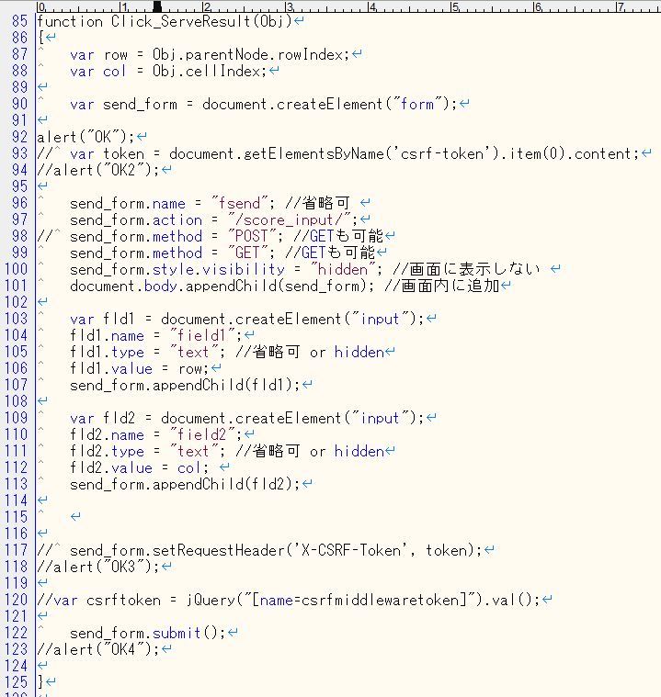
\django_app\urls.py

 |  | \hello\index.html

\hello\urls.py

 | ①

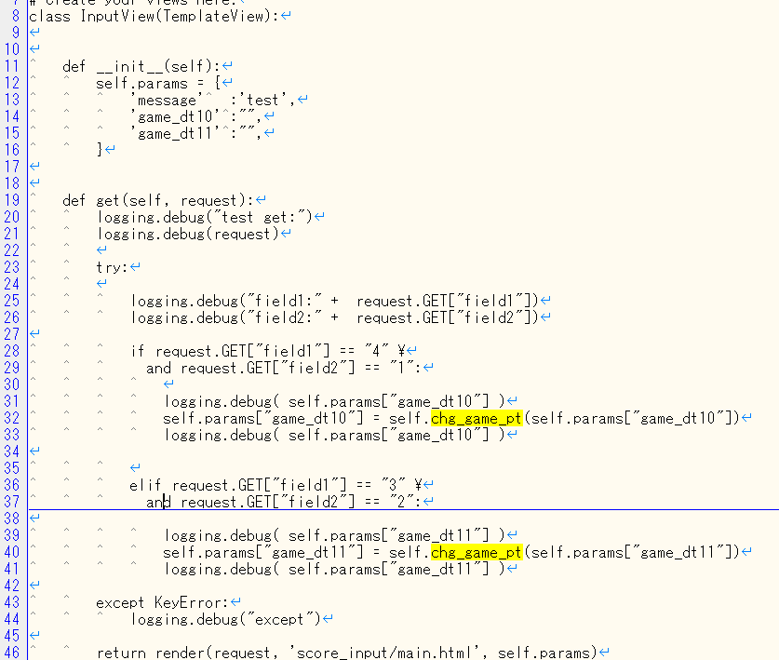
\hello\views.py

 |  |  | <tb onclick="Click_GameResult(this)" name="gameRslt11"></tb>

2-3フォーム（後半2）
\django_app\urls.py

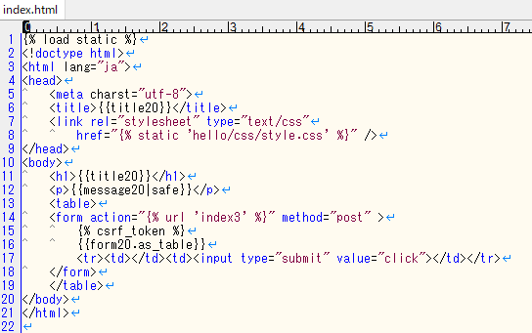
 | p110 |  |  |  | \hello\index.html
\hello\urls.py
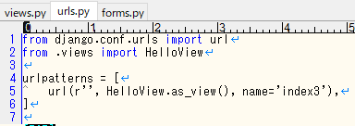

 |  | ① |  | getやpostを勝手にやってくれるもの |  |  | |safe の説明 → p102

\hello\views.py |  |  |  |  |  |  | as_table → p104
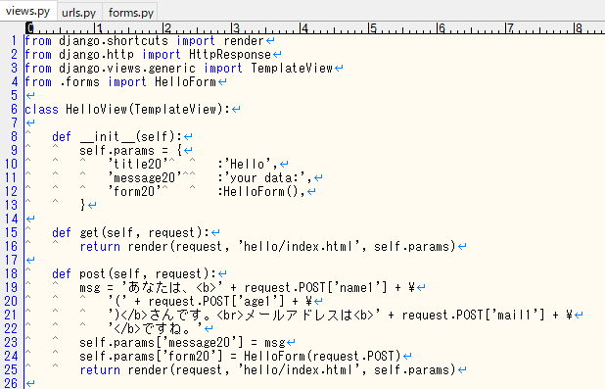

 |  |  |  |  |  | {% url 'index3' %} = /hello/

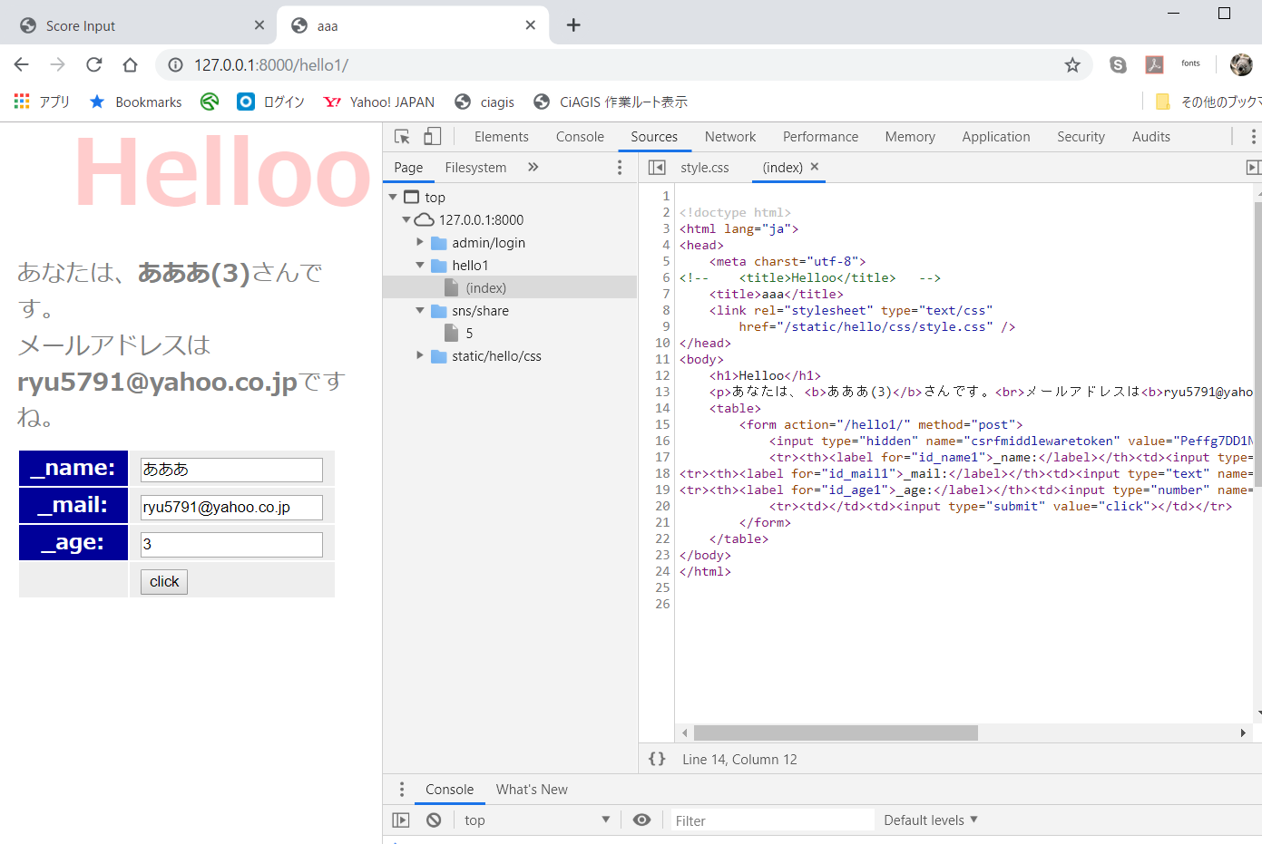

 |  |  | post データ

3-1
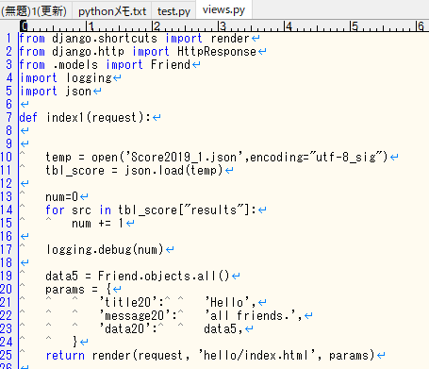
\django_app\urls.py

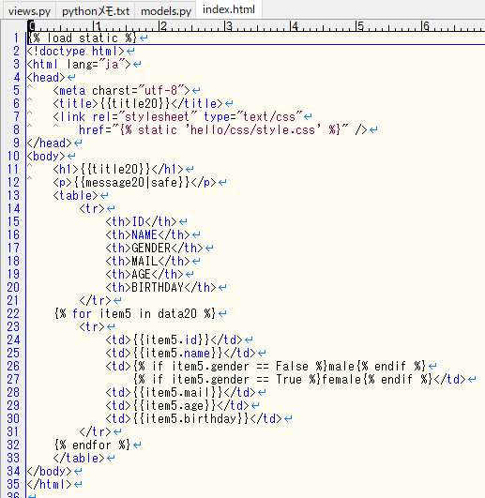
 | p110 |  |  | \hello\index.html
\hello\urls.py
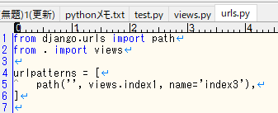

 |  | ① | getやpostを勝手にやってくれるもの

\hello\views.py

Import
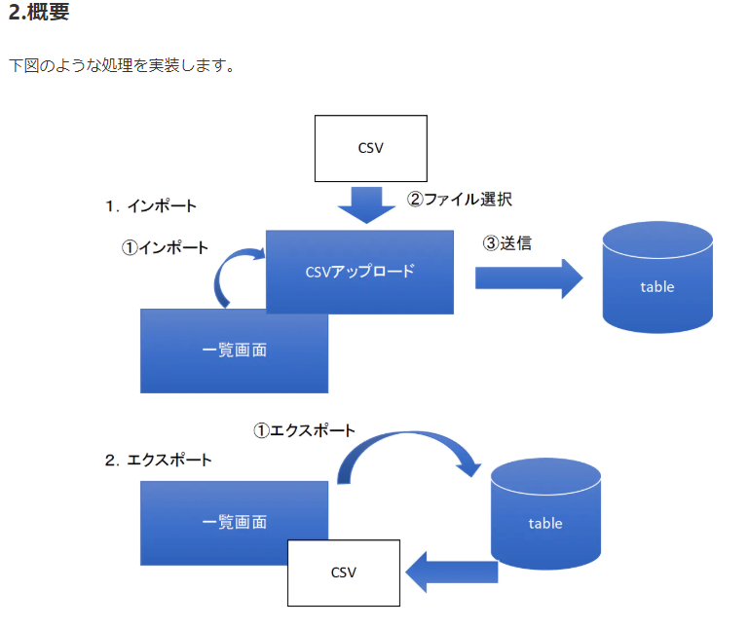
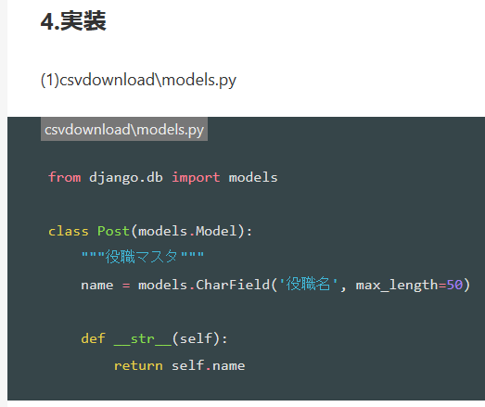
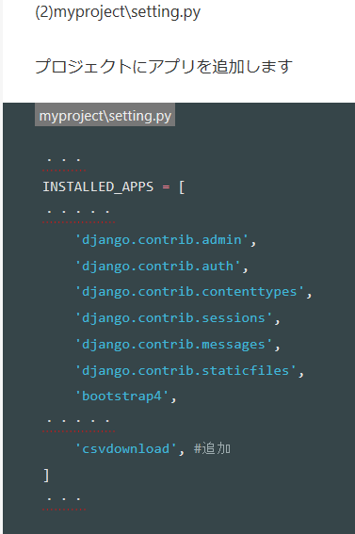
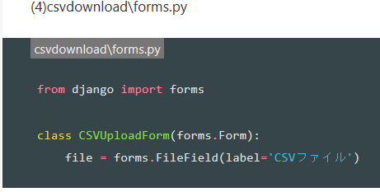
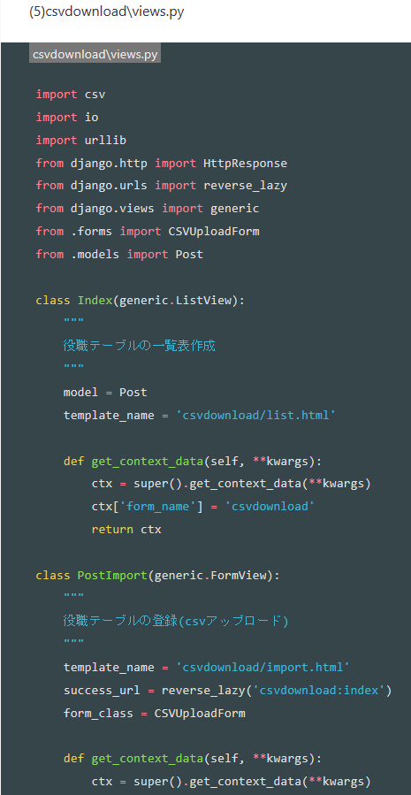
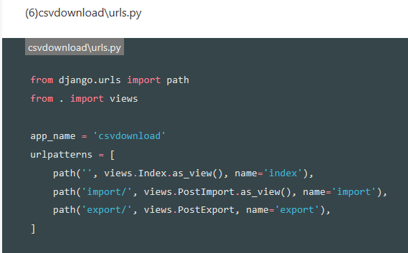
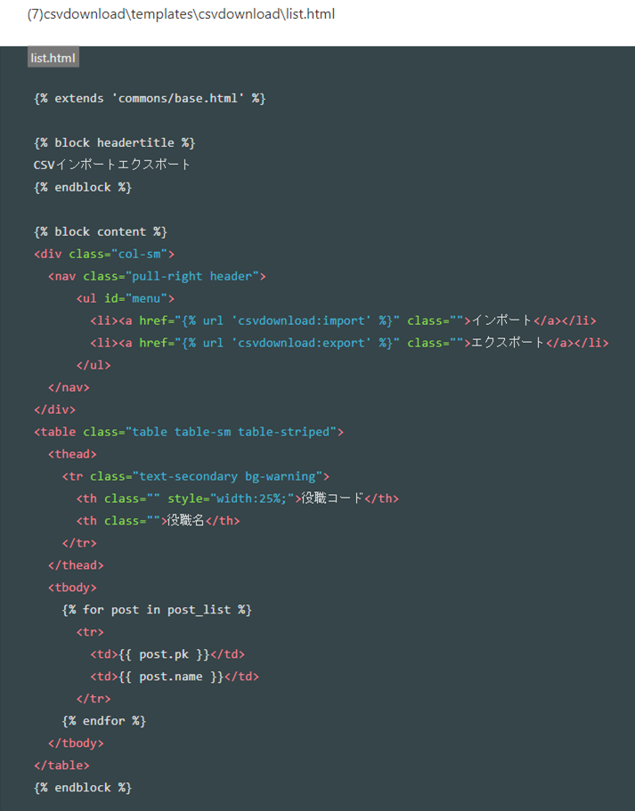
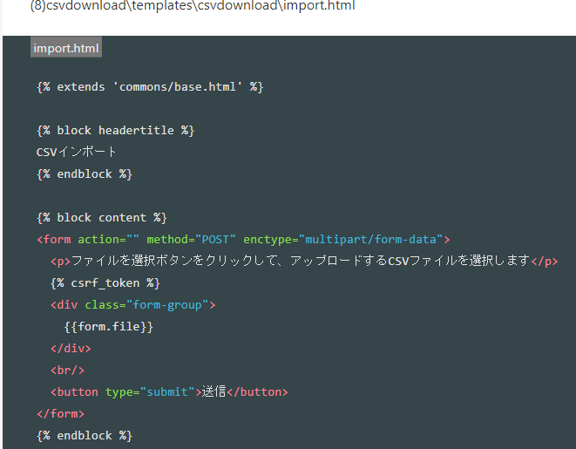
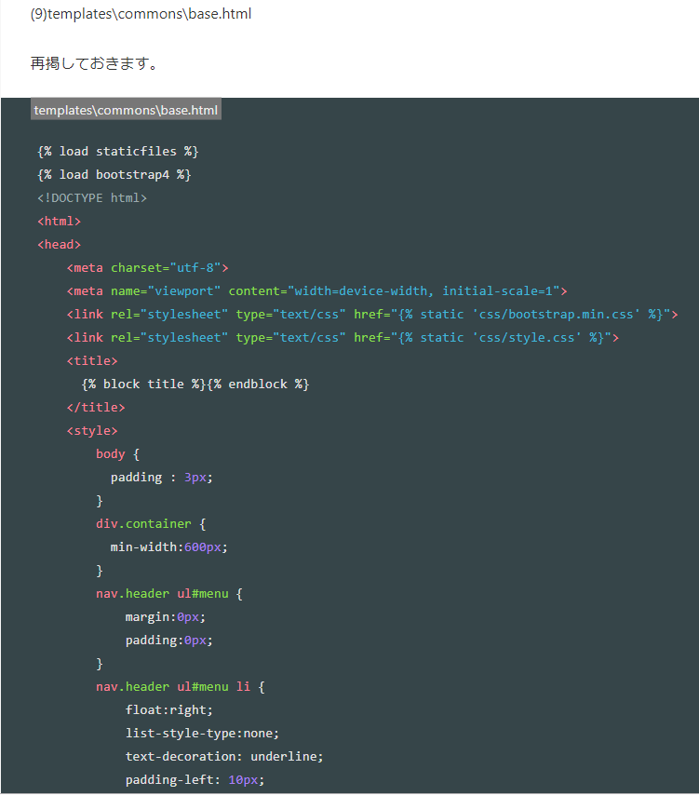
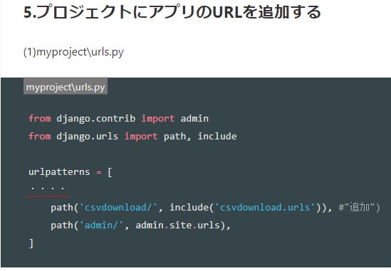
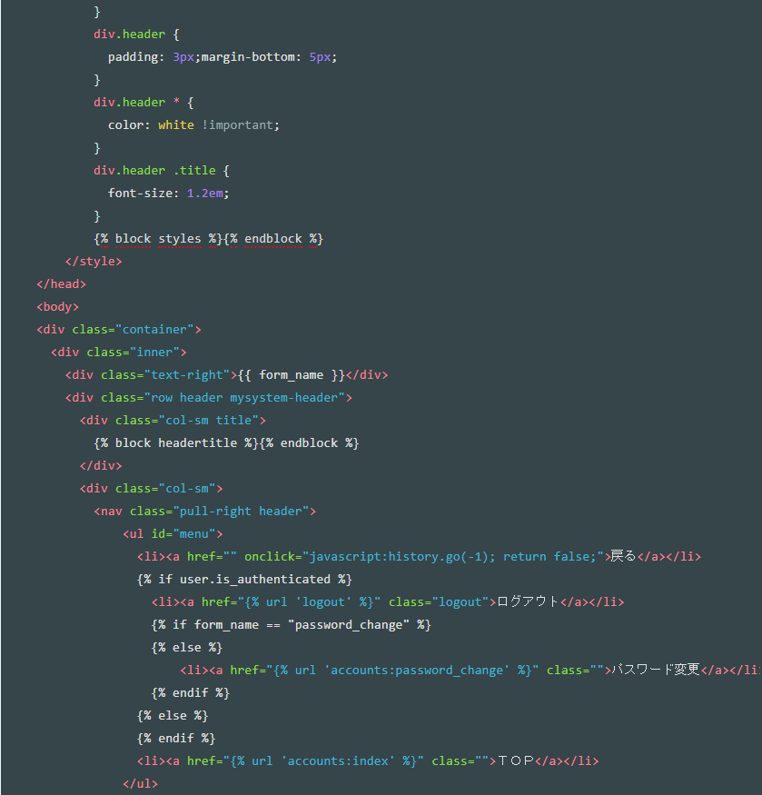
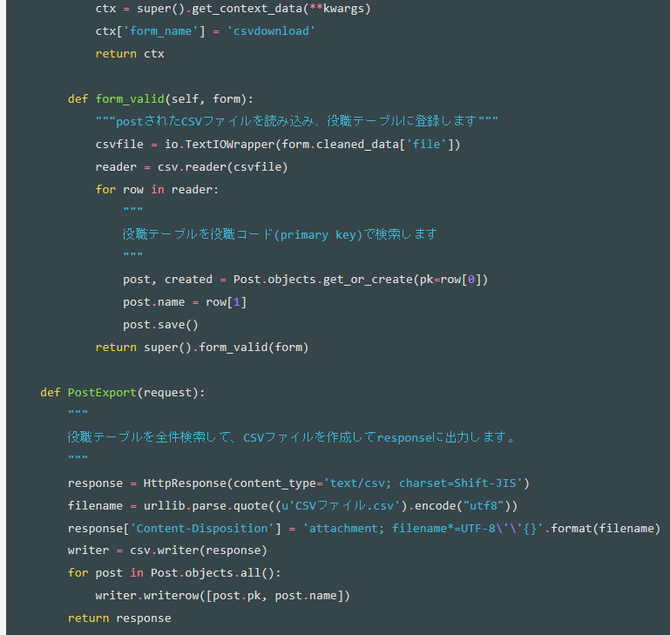
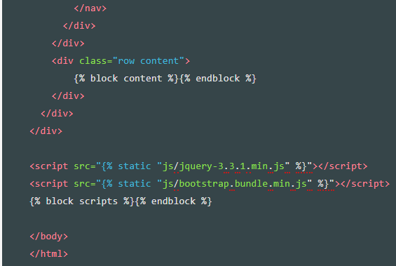
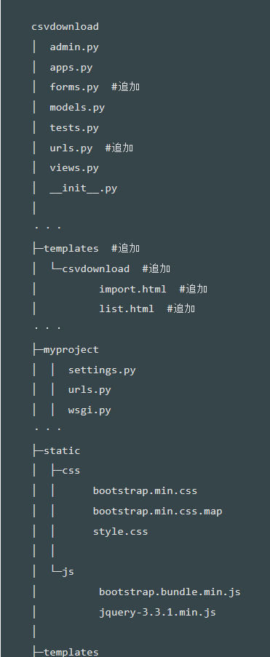
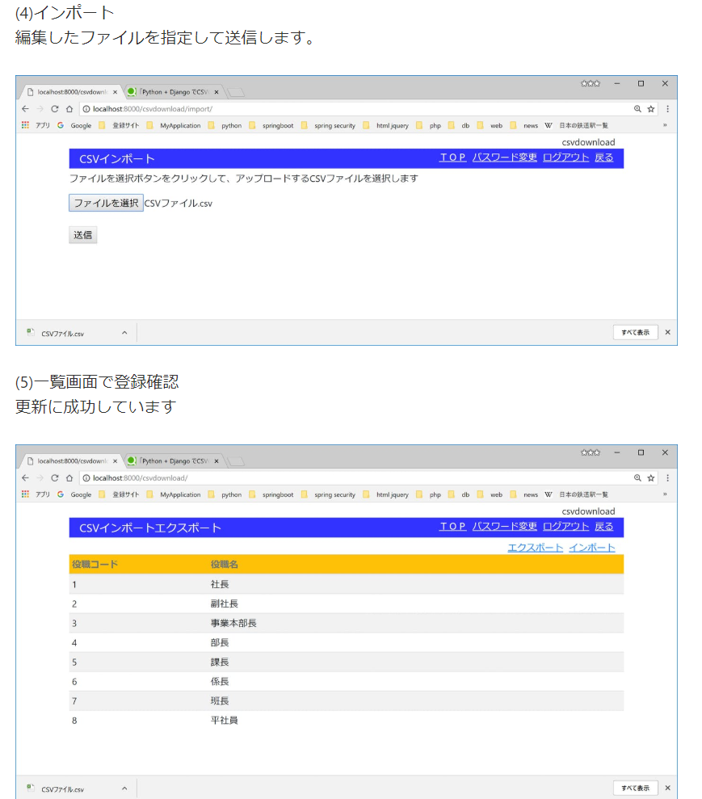
CSVインポート

pythonanywhere
django girls
 | https://tutorial.djangogirls.org/ja/deploy/

pythonanywhere
 | https://www.pythonanywhere.com

githubの内容をpythonanywhereへ反映する方法

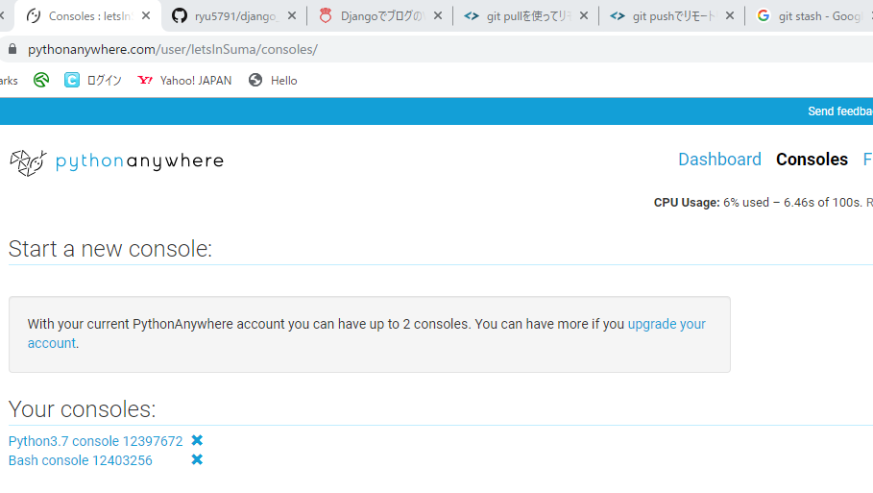

lsなどを使用して、manage.pyのあるフォルダへ移動
 | git pull origin master
 | or
 | git pull origin <ブランチ名>

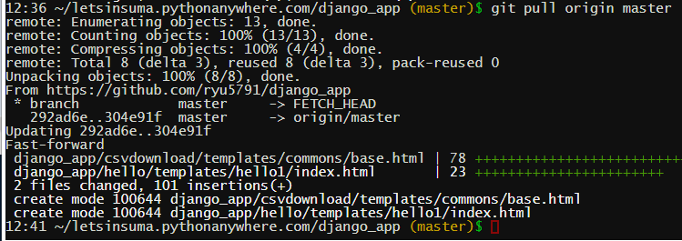

①
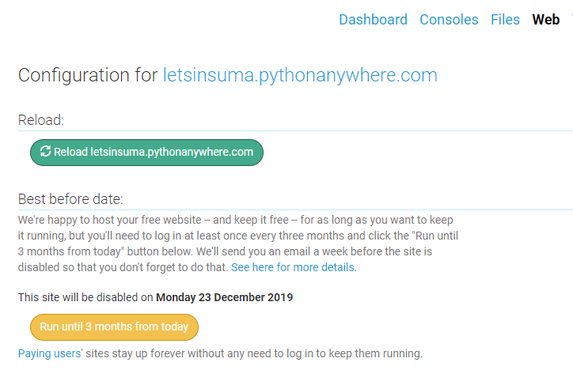

③

②

 | うまくいかないとき
 | ・全部コミットできているか

開始
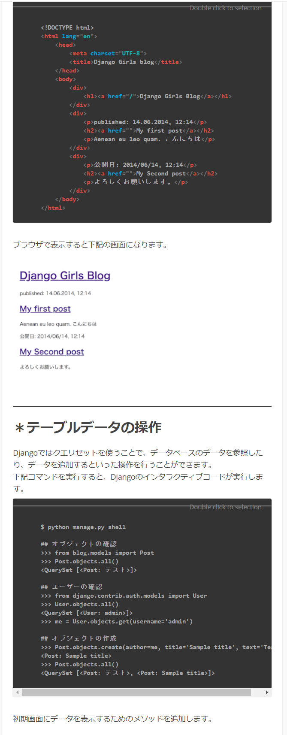
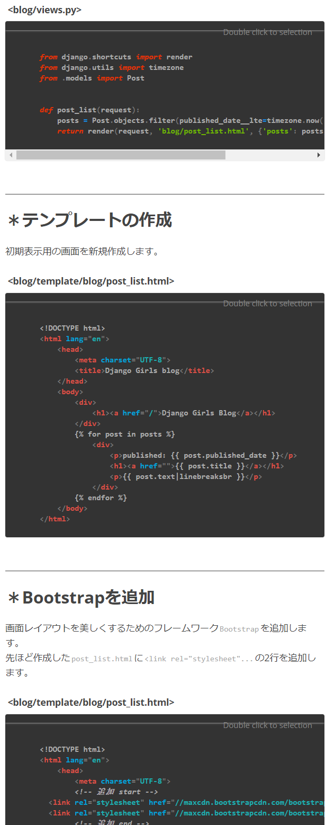
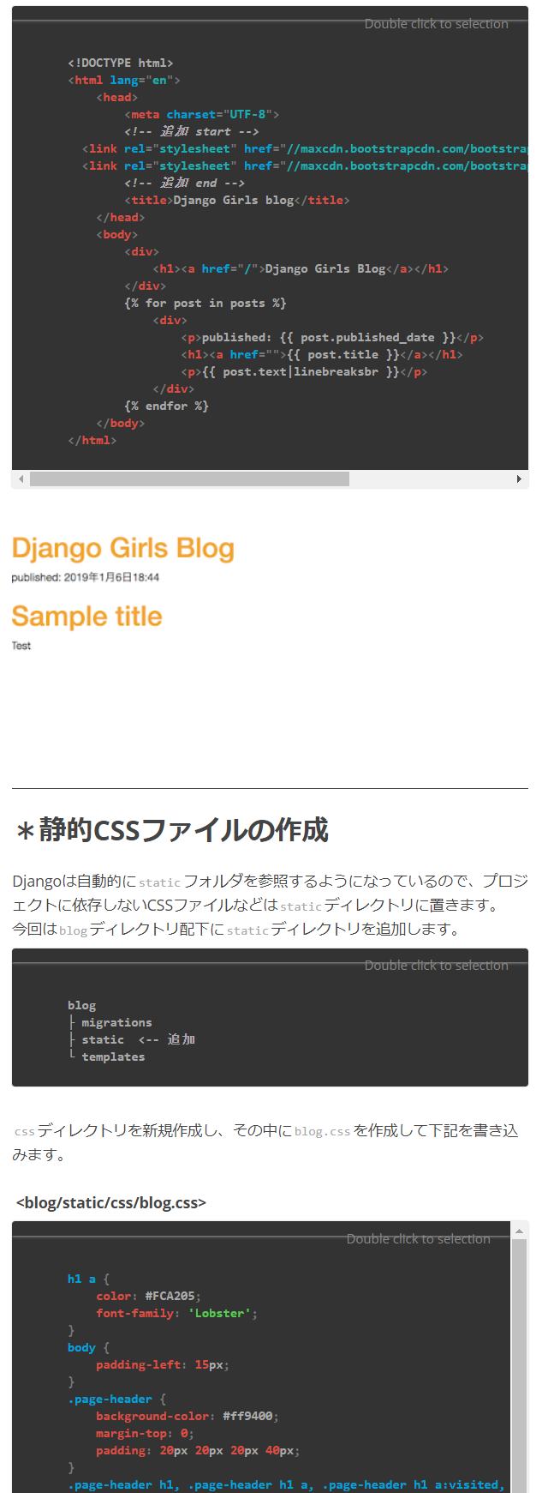
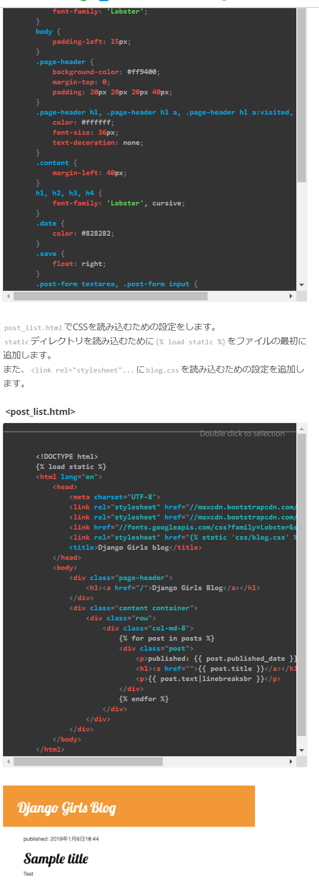
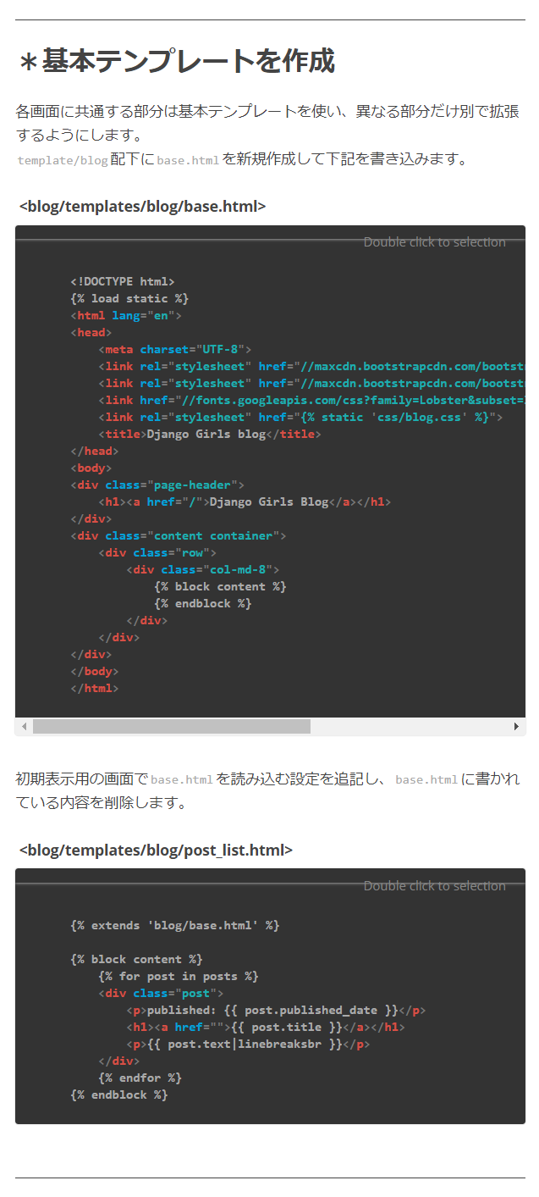
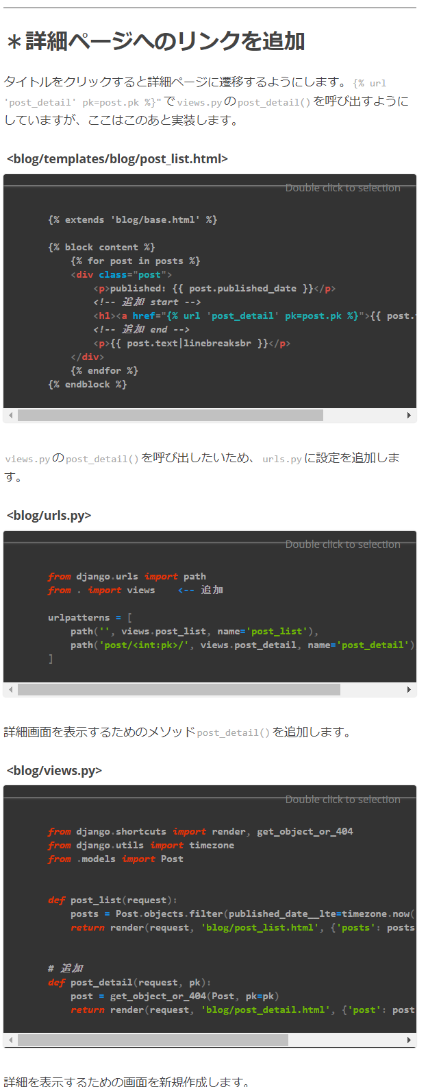
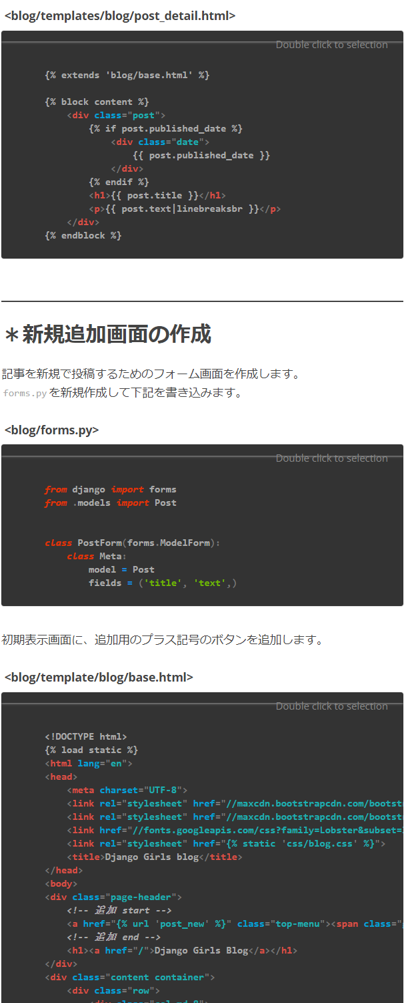
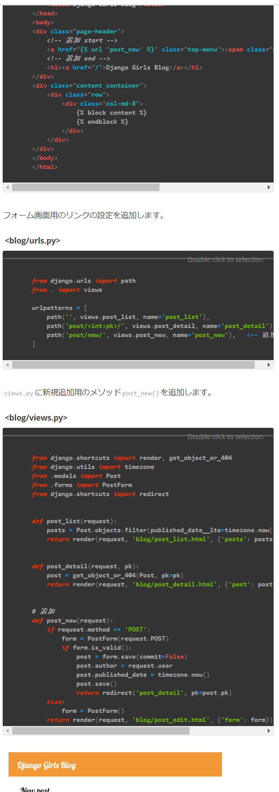



https://mmtomitomimm.blogspot.com/2019/01/django-girls.html











 | 登録するモデルクラスを指定すれば、そのクラスが管理ツールで編集できる(p156参照)

 | Password:Roder5791federer_



 | path('', include('index.urls'))

 | path('', views.index, name='index')

